Pozarica
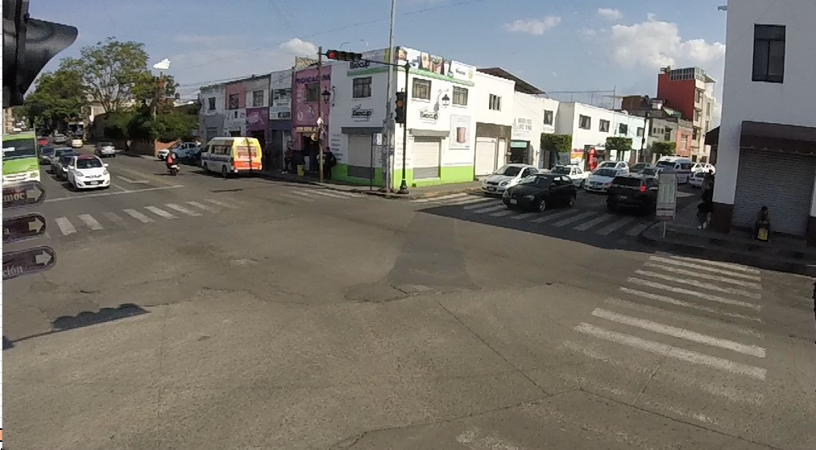

SBL
WBR
SBR
WBS
WBL
SBS

NBR
EBL

NBS
EBS

NBL

EBR

 | Plan de Ayala Hacia Av Tata Vasco
 | Hora |  | Motocicleta | Ap | Ac | B2 | B3 | C2 | C3 | T2-S1 | T3-S2 | T3-S3 | T2-S1-R2 | SUMA | TOTAL HORA | PEATONES
NBS | 12:00:00 | 12:15:00 | 6 | 53 | 12 | 10 | 0 | 2 | 0 | 0 | 0 | 0 | 0 | 83 | 367 |  | 84% | 437 | 20%
 | 12:15:00 | 12:30:00 | 15 | 52 | 36 | 7 | 0 | 2 | 0 | 0 | 0 | 0 | 0 | 112
 | 12:30:00 | 22:45:00 | 19 | 20 | 38 | 9 | 0 | 0 | 0 | 0 | 0 | 0 | 0 | 86
 | 12:45:00 | 13:00:00 | 17 | 18 | 43 | 5 | 0 | 3 | 0 | 0 | 0 | 0 | 0 | 86
NBL | 12:00:00 | 12:15:00 | 0 | 0 | 0 | 0 | 0 | 0 | 0 | 0 | 0 | 0 | 0 | 0 | 9 |  | 2%
 | 12:15:00 | 12:30:00 | 0 | 1 | 0 | 0 | 0 | 0 | 0 | 0 | 0 | 0 | 0 | 1
 | 12:30:00 | 22:45:00 | 0 | 0 | 1 | 0 | 0 | 1 | 0 | 0 | 0 | 0 | 0 | 2
 | 12:45:00 | 13:00:00 | 0 | 0 | 6 | 0 | 0 | 0 | 0 | 0 | 0 | 0 | 0 | 6
NBR | 12:00:00 | 12:15:00 | 5 | 7 | 2 | 0 | 0 | 1 | 0 | 0 | 0 | 0 | 0 | 15 | 61 |  | 14%
 | 12:15:00 | 12:30:00 | 3 | 4 | 7 | 0 | 0 | 0 | 0 | 0 | 0 | 0 | 0 | 14
 | 12:30:00 | 22:45:00 | 1 | 5 | 4 | 0 | 0 | 1 | 0 | 0 | 0 | 0 | 0 | 11
 | 12:45:00 | 13:00:00 | 12 | 1 | 6 | 1 | 0 | 1 | 0 | 0 | 0 | 0 | 0 | 21
SBS | 12:00:00 | 12:15:00 | 23 | 77 | 11 | 4 | 0 | 1 | 0 | 0 | 0 | 0 | 0 | 116 | 455 |  | 61% | 744 | 35%
 | 12:15:00 | 12:30:00 | 19 | 52 | 32 | 3 | 0 | 3 | 0 | 0 | 0 | 0 | 0 | 109
 | 12:30:00 | 22:45:00 | 17 | 43 | 47 | 1 | 0 | 2 | 0 | 0 | 0 | 0 | 0 | 110
 | 12:45:00 | 13:00:00 | 25 | 38 | 52 | 3 | 0 | 2 | 0 | 0 | 0 | 0 | 0 | 120
SBL | 12:00:00 | 12:15:00 | 8 | 29 | 4 | 0 | 0 | 1 | 0 | 0 | 0 | 0 | 0 | 42 | 139 |  | 19%
 | 12:15:00 | 12:30:00 | 1 | 21 | 12 | 0 | 0 | 1 | 0 | 0 | 0 | 0 | 0 | 35
 | 12:30:00 | 22:45:00 | 8 | 3 | 20 | 0 | 0 | 0 | 0 | 0 | 0 | 0 | 0 | 31
 | 12:45:00 | 13:00:00 | 15 | 8 | 6 | 1 | 0 | 1 | 0 | 0 | 0 | 0 | 0 | 31
SBR | 12:00:00 | 12:15:00 | 16 | 34 | 15 | 3 | 0 | 0 | 0 | 0 | 0 | 0 | 0 | 68 | 150 |  | 20%
 | 12:15:00 | 12:30:00 | 1 | 6 | 5 | 0 | 0 | 1 | 0 | 0 | 0 | 0 | 0 | 13
 | 12:30:00 | 22:45:00 | 0 | 5 | 9 | 0 | 0 | 1 | 0 | 0 | 0 | 0 | 0 | 15
 | 12:45:00 | 13:00:00 | 11 | 20 | 22 | 0 | 0 | 1 | 0 | 0 | 0 | 0 | 0 | 54
EBS | 12:00:00 | 12:15:00 | 10 | 45 | 5 | 0 | 0 | 2 | 0 | 0 | 0 | 0 | 0 | 62 | 250 |  | 51% | 486 | 23%
 | 12:15:00 | 12:30:00 | 6 | 26 | 12 | 0 | 0 | 1 | 0 | 0 | 0 | 0 | 0 | 45
 | 12:30:00 | 22:45:00 | 13 | 21 | 43 | 0 | 0 | 0 | 0 | 0 | 0 | 0 | 0 | 77
 | 12:45:00 | 13:00:00 | 14 | 24 | 28 | 0 | 0 | 0 | 0 | 0 | 0 | 0 | 0 | 66
EBL | 12:00:00 | 12:15:00 | 9 | 23 | 8 | 4 | 0 | 2 | 0 | 0 | 0 | 0 | 0 | 46 | 144 |  | 30%
 | 12:15:00 | 12:30:00 | 1 | 5 | 2 | 0 | 0 | 1 | 0 | 0 | 0 | 0 | 0 | 9
 | 12:30:00 | 22:45:00 | 1 | 12 | 27 | 1 | 0 | 2 | 1 | 0 | 0 | 0 | 0 | 44
 | 12:45:00 | 13:00:00 | 13 | 18 | 12 | 0 | 0 | 2 | 0 | 0 | 0 | 0 | 0 | 45
EBR | 12:00:00 | 12:15:00 | 3 | 6 | 1 | 0 | 0 | 0 | 0 | 0 | 0 | 0 | 0 | 10 | 92 |  | 19%
 | 12:15:00 | 12:30:00 | 5 | 26 | 20 | 1 | 0 | 0 | 0 | 0 | 0 | 0 | 0 | 52
 | 12:30:00 | 22:45:00 | 6 | 1 | 1 | 0 | 0 | 1 | 0 | 0 | 0 | 0 | 0 | 9
 | 12:45:00 | 13:00:00 | 7 | 8 | 6 | 0 | 0 | 0 | 0 | 0 | 0 | 0 | 0 | 21
WBS | 12:00:00 | 12:15:00 | 13 | 57 | 16 | 0 | 0 | 0 | 0 | 0 | 0 | 0 | 0 | 86 | 302 |  | 63% | 483 | 22%
 | 12:15:00 | 12:30:00 | 8 | 39 | 28 | 0 | 0 | 0 | 0 | 0 | 0 | 0 | 0 | 75
 | 12:30:00 | 22:45:00 | 15 | 22 | 39 | 0 | 0 | 0 | 0 | 0 | 0 | 0 | 0 | 76
 | 12:45:00 | 13:00:00 | 13 | 29 | 23 | 0 | 0 | 0 | 0 | 0 | 0 | 0 | 0 | 65
WBL | 12:00:00 | 12:15:00 | 4 | 11 | 3 | 0 | 0 | 0 | 0 | 0 | 0 | 0 | 0 | 18 | 73 |  | 15%
 | 12:15:00 | 12:30:00 | 2 | 8 | 4 | 0 | 0 | 2 | 0 | 0 | 0 | 0 | 0 | 16
 | 12:30:00 | 22:45:00 | 2 | 6 | 8 | 0 | 0 | 0 | 0 | 0 | 0 | 0 | 0 | 16
 | 12:45:00 | 13:00:00 | 2 | 14 | 4 | 0 | 0 | 3 | 0 | 0 | 0 | 0 | 0 | 23
WBR | 12:00:00 | 12:15:00 | 3 | 21 | 5 | 0 | 0 | 0 | 0 | 0 | 0 | 0 | 0 | 29 | 108 |  | 22%
 | 12:15:00 | 12:30:00 | 2 | 13 | 6 | 0 | 0 | 0 | 0 | 0 | 0 | 0 | 0 | 21
 | 12:30:00 | 22:45:00 | 1 | 6 | 16 | 0 | 0 | 0 | 0 | 0 | 0 | 0 | 0 | 23
 | 12:45:00 | 13:00:00 | 6 | 21 | 8 | 0 | 0 | 0 | 0 | 0 | 0 | 0 | 0 | 35
 | Suma |  | 381 | 959 | 715 | 53 | 0 | 41 | 1 | 0 | 0 | 0 | 0 | 2150 | 2150 | 0
 | Porcentaje |  | 18% | 45% | 33% | 2% | 0% | 2% | 0% | 0% | 0% | 0% | 0% | 100% | 100%
 |  |  |  |  |  |  |  |  |  |  |  | Tránsito por hora |  |  | 146
 |  |  |  |  |  |  |  |  |  |  |  | Tránsito por dia |  |  | 1748

